GAZDETY
Zestawienie przedmiotowe
L.P. | PRODUKT | NR ART. | ILOŚĆ | CENA Z OLOGOWANIEM BRUTTO |  |  | GRAFIKA | LINK
 |  |  |  | SZTUKA |  | CAŁOŚĆ
 |  |  |  | NETTO | BRUTTO
1 | Długopis KOSMOS. Znakowanie: jednobarwne | 19600-03 | 1000 | - zł | - zł | - zł |  | https://oferta.bluecollection.gifts/produkt/dlugopisy-metalowe_182/dlugopis-kosmos_5697.html
2 | Słuchawki. Kabel 1,25 m stereo z końcówką 3,5 mm. Dostarczane w pudełku z materiału PS/ABS. Pudełko: 60 x 64 x 16 mm. Kolor: 105. Znakowanie: CMYK 4/0 | 97360 | 100 | - zł | - zł | - zł | 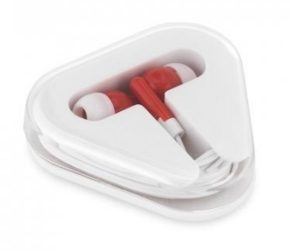 | https://www.hideagifts.com/pl/katalog/technologia-s-uchawki/97360/
3 | Notes VITAL A5. Znakowanie: CMYK 4/0 | 17545-03 | 120 | - zł | - zł | - zł | 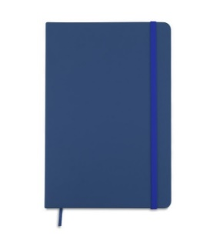 | https://oferta.bluecollection.gifts/produkt/notesy_171/notes-vital-a5_4593.html
4 | Ponczo w pudełku. Znakowanie: CMYK 4/0 | R74018.06 | 400 | - zł | - zł | - zł | 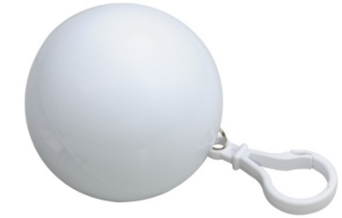 | https://www.royaldesign.pl/products/931
5 | Teczka konferencyjna TELLA. Znakowanie: CMYK 4/0 | 07171-14 | 80 | - zł | - zł | - zł | 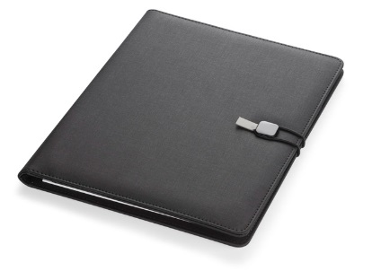 | https://oferta.bluecollection.gifts/produkt/teczki-konferencyjne_174/teczka-konferencyjna-tella-_10929.html
6 | Kubek ceramiczny idealny do nadruku metodą sublimacji, o pojemności 300 mL. Dostarczany w pudełku. ø83 x 98 mm | Pudełko: 100 x 118 x 86 mm. Znakowanie: CMYK 4/0 | 93990 | 100 | - zł | - zł | - zł | 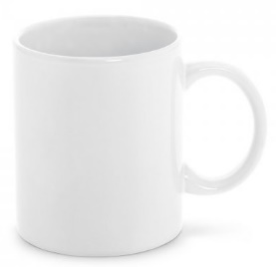 | https://www.hideagifts.com/pl/katalog/napoje-kubki/93990/
7 | Smycz sublimacyjna poliestrowa z karabińczykiem. Znakowanie: CMYK 4/4 | 94972 | 300 | - zł | - zł | - zł |  | https://www.hideagifts.com/pl/katalog/identyfikatory-smycze/94972/
8 | Worek plecak 100% bawełny (100g/m²), ściągana u góry sznurkiem. Kolor 114. Znakowanie: CMYK 4/0 | 92914 | 500 | - zł | - zł | - zł | 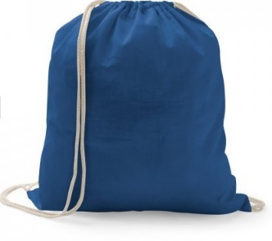 | https://www.hideagifts.com/pl/katalog/torby-worki/92914/
9 | Składany wiatroodporny parasol ręcznie otwierany i zamykany. Rama i żebra wykonane z włókna szklanego i aluminium, pałąk z metalu. Plastikowa, gumowana rączka typu soft grip wyposażona w opaskę z taśmy elastycznej. Pakowany w wodoodporne etui z pongee. Znakowanie: wielobarwne | R07947.04 | 50 | - zł | - zł | - zł | 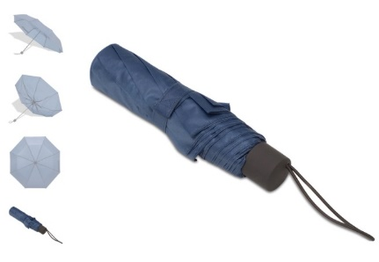 | https://www.royaldesign.pl/products/r07947-04-parasol-skladany-locarno-niebieski.html
10 | Czapka, kolor 134. Znakowanie: CMYK 4/0. Pole zadruku: 10 cm x 10 cm. | 99537 | 100 | - zł | - zł | - zł | 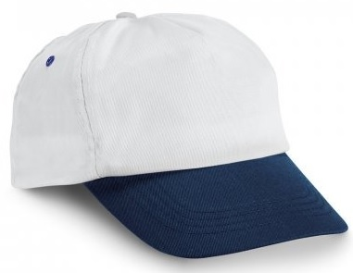 | https://www.hideagifts.com/pl/katalog/tekstylia-nakrycia-g-owy/99537/
11 | Torba prezentowa z gładkiego papieru o gramaturze 100 g/m2 (w odcieniach niebieskiego/granatu) z uchwytem ze skręconego papieru w kolorze naturalnym o wymiarach: 18 x 8 x 22,5 cm (format zbliżony do A5). Znakowanie: jednobarwne |  | 500 | - zł | - zł | - zł
12 | Torba prezentowa z gładkiego papieru o gramaturze 100 g/m2 (w odcieniach niebieskiego/granatu) z uchwytem ze skręconego papieru w kolorze naturalnym o wymiarach: 24 x 10 x 36 cm (format zbliżony do A4). Znakowanie: jednobarwne |  | 500 | - zł | - zł | - zł
13 | Flaga reklamowa (minimum 2 m wysokości i 90 cm szerokości ) w kształcie "pióra" wraz z masztem oraz stalową, płaską podstawą (obciążenie 8 kg). Znakowanie: CMYK 4/4 |  | 3 | - zł | - zł | - zł
14 | Damski sportowy t-shirt z krótkim rękawem. 100% poliester dżersej (130 g/m²). Krój regularny, z wygodnego i oddychającego materiału. Posiada taśmę wzmacniającą przy szyi. Podwójny szew na rękawach i na dole. Kolor: 106. Znakowanie: CMYK 4/0. Rozmiar S - 50 sztuk, rozmiar M - 50 sztuk, rozmiar L - 50 sztuk. Pole zadruku: 20 cm x 20 cm | 30193 | 150 | - zł | - zł | - zł | 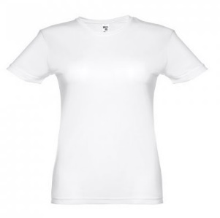 | https://www.hideagifts.com/pl/katalog/tekstylia-koszulki/30193/
15 | Męski sportowy t-shirt z krótkim rękawem, wykonanayw 100% z poliestrowej siatki (130 g/m²). Krój regular, z wygodnym i oddychającym materiałem. Zawiera dżersejową taśmę wzmacniającą na kołnierzu i podwójne szwy na rękawach i na dole. Kolor: 106. Znakowanie: CMYK 4/0. Rozmiar S - 50 sztuk, rozmiar M - 50 sztuk, rozmiar L - 50 sztuk. Pole zadruku: 20 cm x 20 cm | 30192 | 150 | - zł | - zł | - zł | 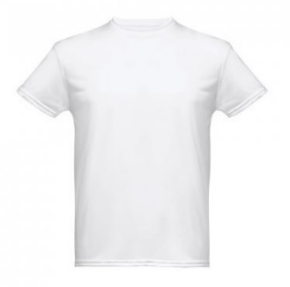 | https://www.hideagifts.com/pl/katalog/tekstylia-koszulki/30192/
16 | Torba non-woven (80 g/m²), zgrzewana. Kolor 104. Znakowanie: wielobarwne | 92845 | 150 | - zł | - zł | - zł | 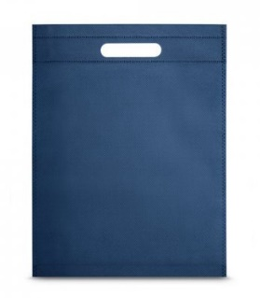 | https://www.hideagifts.com/pl/katalog/torby-torby-na-zakupy-non-woven/92845/
17 | Zestaw - metalowy długopis i pióro kulkowe z mechanizmem obrotowym i klipem. Czarny tusz. Dostarczany w wyściełanym pudełku upominkowym. ø12 x 132 mm | Pudełko: 170 x 70 x 30 mm. Znakowanie pudełka oraz długopisa i pióra: jednobarwne | 91816 | 50 | - zł | - zł | - zł | 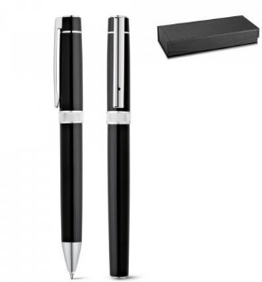 | https://www.hideagifts.com/pl/katalog/art-pi-miennicze-zestawy-do-pisania/91816/
 |  |  |  |  |  | - zł

 | Wszytskie produkty należy ologować herbem lub logotypem ze wskazanymi napisami (wersje CDR zostaną przesłane po weryfikacji ofert) KAŻDY PRODUKT WYMAGA PROJEKTU INDYWIDUALNEGO! Likni katalogowe, króre zamieszczono w kolumnie I są jedynie linkami poglądowymi. W przyadku braków magazynowych, Oferent może przedstawić zbliżony produkt, odpowiadający parametrom produktu, który jest zamieszczony w kolumnie I ale wymaga to zgody Zamawiającego przed wysłaniem oferty.

